Table3-Kh
តារាង ៣ : ផលិតផលក្នុងស្រុកសរុប ( ផសស )

 | 2020 | 2021 | 2022 | 2023 | ២០២៤(ប) | 2020 | 2021 | 2022 | 2023 | ២០២៤(ប)

ផសស គិតជាពាន់លានរៀល | ១២៥.៩៨៧ | ១២៩.៨៨០ | ១៣៦.៥៤៣ | ១៤៣.៣៨០ | ១៥២.០៥៣ | ១៤២.៥០៣ | ១៥០.៧៩៣ | ១៦១.៩៧២ | ១៧៤.០២៧ | ១៨៨.៧៦៦
ផសស គិតជាលានដុល្លារអាមេរិក | ៣១.២៤០ | ៣១.៩៦៤ | ៣៣.៤៤៦ | ៣៤.៨៧៧ | ៣៧.២៩៥ | ៣៤.៨៣៥ | ៣៦.៧២៦ | ៣៩.៤៩១ | ៤២.៣៣២ | ៤៦.៣០០
អត្រាកំណើននៃ ផសស | -៣,៦ | ៣,១ | ៥,១ | ៥,០ | ៦,០ | -៤,៤ | ៥,៨ | ៨,៨ | ៧,៤ | ៨,៥
អត្រាកំណើន ផសស តាមសកម្មភាពសេដ្ឋកិច្ច
កសិកម្ម នេសាទ និងព្រៃឈើ | ០,៦ | ១,៥ | ០,៦ | ១,១ | ១,០ | ៥,៥ | ៥,០ | ៦,៥ | ៩,៥ | ៥,៣
ឧស្សាហកម្ម | -២,២ | ៨,៤ | ៨,២ | ៥,៤ | ៩,៩ | -៨,២ | ១៣,៩ | ១០,៣ | ៥,២ | ១១,៨
សេវាកម្ម | -៦,៧ | -១,៨ | ៣,៦ | ៦,០ | ៤,៣ | -៤,៣ | -១,៤ | ៨,៥ | ៩,២ | ៦,៨
ផសស សម្រាប់មនុស្សម្នាក់ ( គិតជាលានរៀល ) | ៧,៧ | ៧,៨ | ៨,១ | ៨,៤ | ៨,៨ | ៨,៧ | ៩,១ | ៩,៧ | ១០,២ | ១០,៩
ផសស សម្រាប់មនុស្សម្នាក់ ( គិតជាដុល្លារអាមេរិក ) | ១.៩១២ | ១.៩២៦ | ១.៩៨៦ | ២.០៤១ | ២.១៥៤ | ២.១៣២ | ២.២១៣ | ២.៣៤៥ | ២.៤៧៧ | ២.៦៧៤

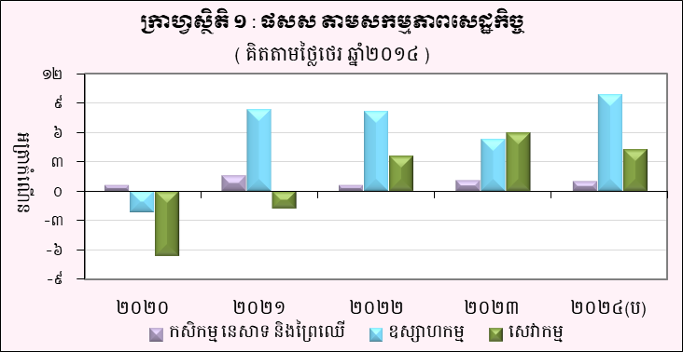
ក្រាហ្វស្ថិតិ ២ : ផសស តាមសកម្មភាពសេដ្ឋកិច្ច ( គិតតាមថ្លៃបច្ចុប្បន្ន )
 | កសិកម្ម នេសាទ និងព្រៃឈើ | ឧស្សាហកម្ម | សេវាកម្ម
២០២០ | 1 | 1 | 1
២០២១
២០២២
២០២៣
២០២៤(ប)

(ប) : ការព្យាករណ៍ជាបឋម
ប្រភព : វិទ្យាស្ថានជាតិស្ថិតិ

